Sheet1
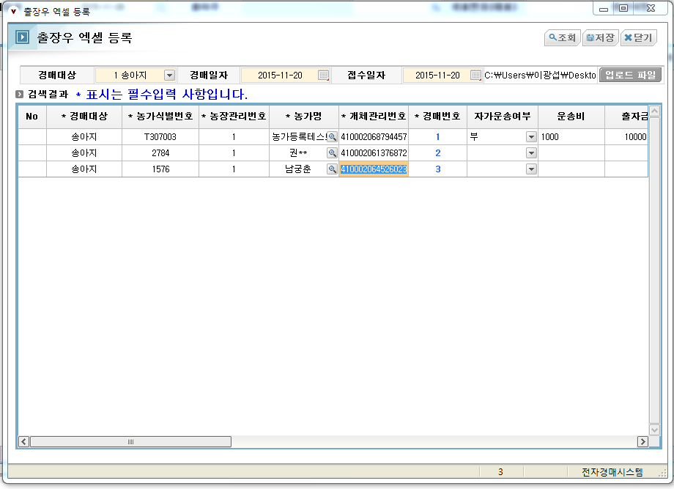
출장우 엑셀업로드
0. 엑셀업로드.xls 파일 작성후
- 엑셀작성시 유의사항
1) 농가식별번호(AB열), 농가관리번호(AC열) 작성시 농가명보다 우선으로 농가정보를 가져옵니다.
2) 농가명만 입력시 중복농가처리가 될수 있습니다.
3) 중복농가 농가선택은 엑셀업로드팝업에서 농가명 옆에 돋보기를 이용해서 선택하면 됩니다.
4) 엑셀 경매번호 저장시 동일한 경매일자에 경매번호 확인후 중복안되게 입력하시길 바랍니다.

1. [엑셀업로드] 버튼 클릭
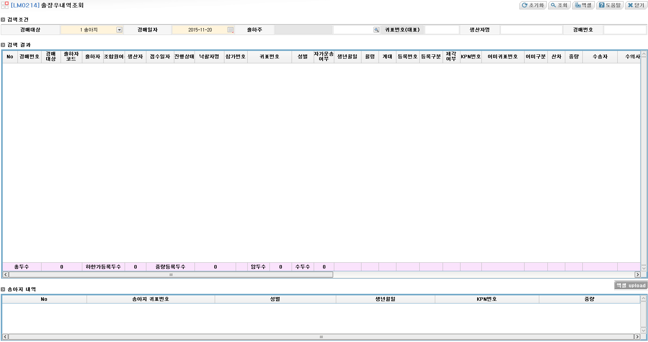

2. 엑셀업로드 팝업창
 | 2-1. 경매대상 / 경매일자 / 접수일자 확인후 [업로드파일] 버튼 클릭
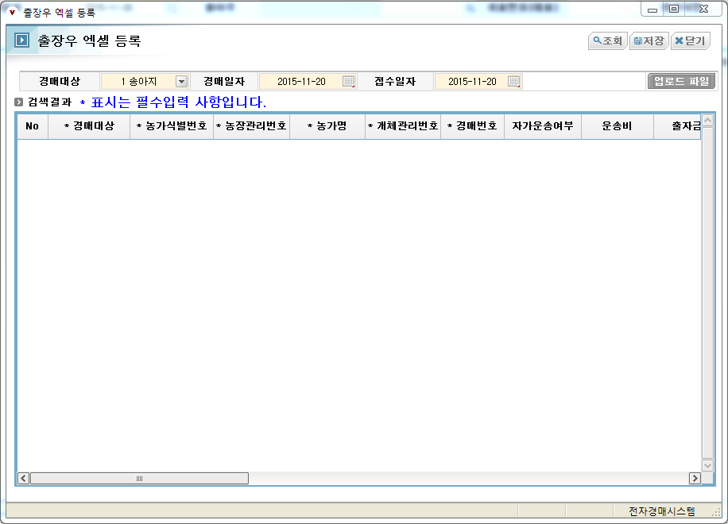

3. 파일 업로드 후 필수입력사항 확인 / 미입력시 입력
 | 3-1. 필수입력사항 (경매대상, 농가식별번호, 농장관리번호, 농가명, 개체관리번호, 경매번호, 임신구분, 임신감정여부)
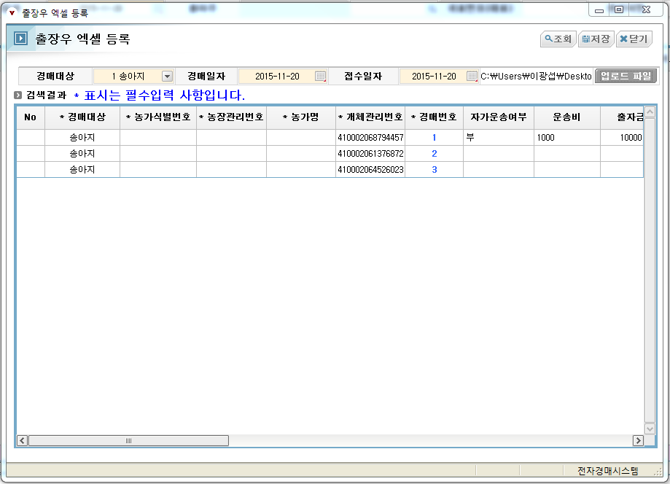

4. 개체관리번호 15자리 입력후 엔터 치면 농가명, 농가식별번호, 농장관리번호가 자동으로 입력
 | 4-1. 농가를 바꾸고 싶으면 농가명에 있는 [찾기] 버튼 클릭해서 농가 조회후 선택
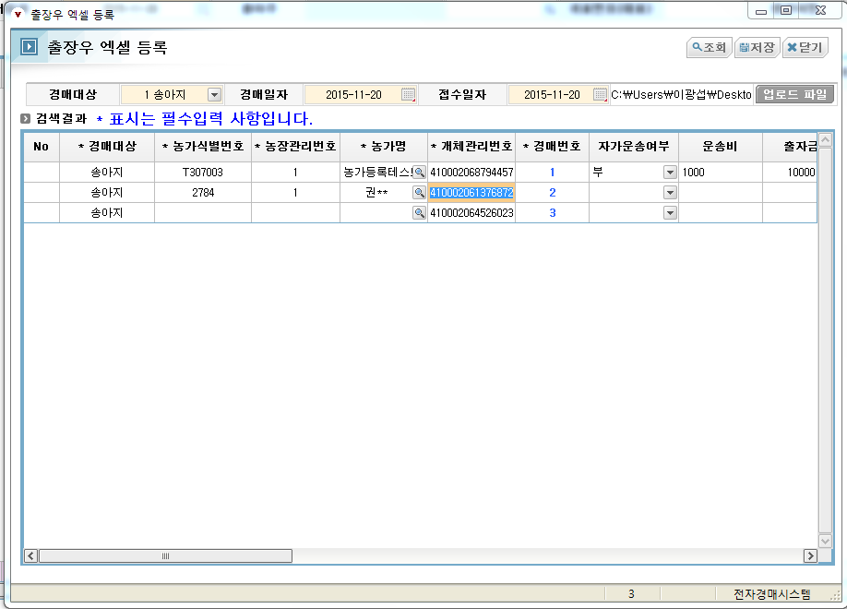

 | 4-2. 신규개체 농가 등록시 개체관리번호 입력후 엔터입력
 |  | 신규개체를 입력할수 있는 [개체이력조회] 팝업 출력
 |  | 개체정보 입력후 저장
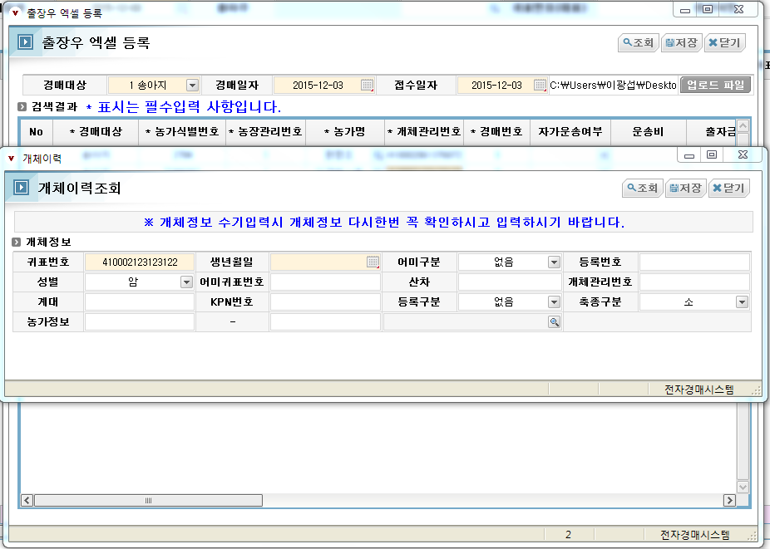

5. 모든 필수사항 입력후 [저장] 버튼 클릭

